0012
Objectif | Découvrir les valeurs d'usage - de l'information - de la communication
Capacités
A la fin de cette activité l'étudiant:

Jeu découverte. Drag & drop | 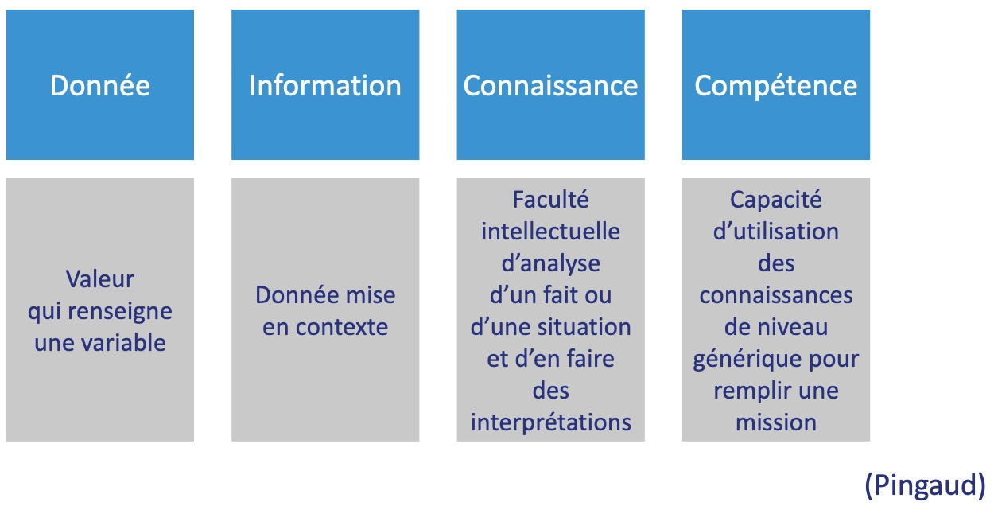 | réf: Pingaud, les nouvelles technologies de l'info et de la communication … (Ed Weka)
Jeu découverte, Drag & drop | 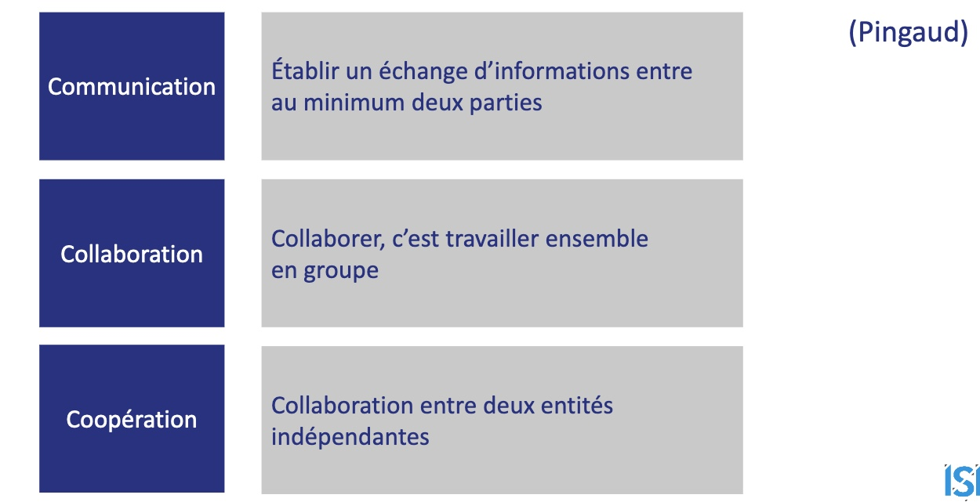
Test, Drag & Drop | 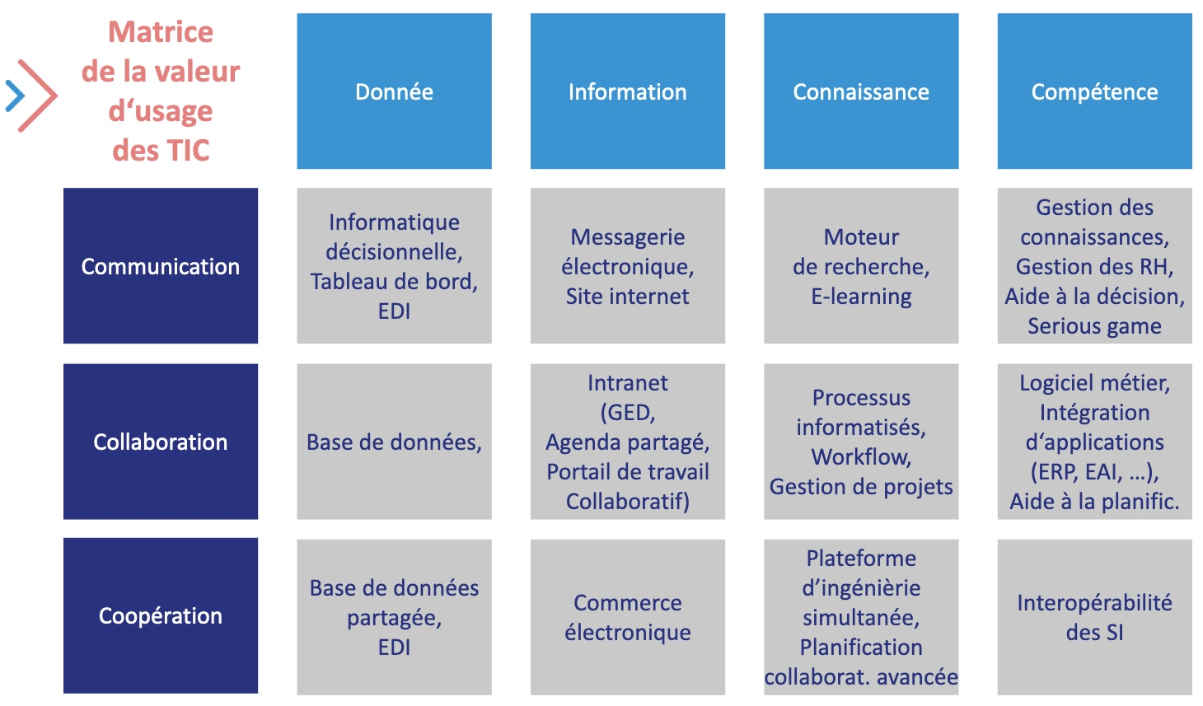
 | fondu avec précédente | équivalent santé
 |  | conclusion

Exercice | Pourriez vous commenter pourquoi le PMSI relève d'une classification au croisement des donées, et de la communication dans ce tableau.
 | Réponse : il s'agit des fondamentaux d'un SI d'aide à la décision, ou tout tableau de bord doit être alimeenté par des données brutes sans aucun interprétation intermédiaire et publié par communication sans acteur interemédiaire susceptible de déformer les indicateurs.

